Introduction
Nomenclature des Pièces PFFVV de STUF'2019-Optimus

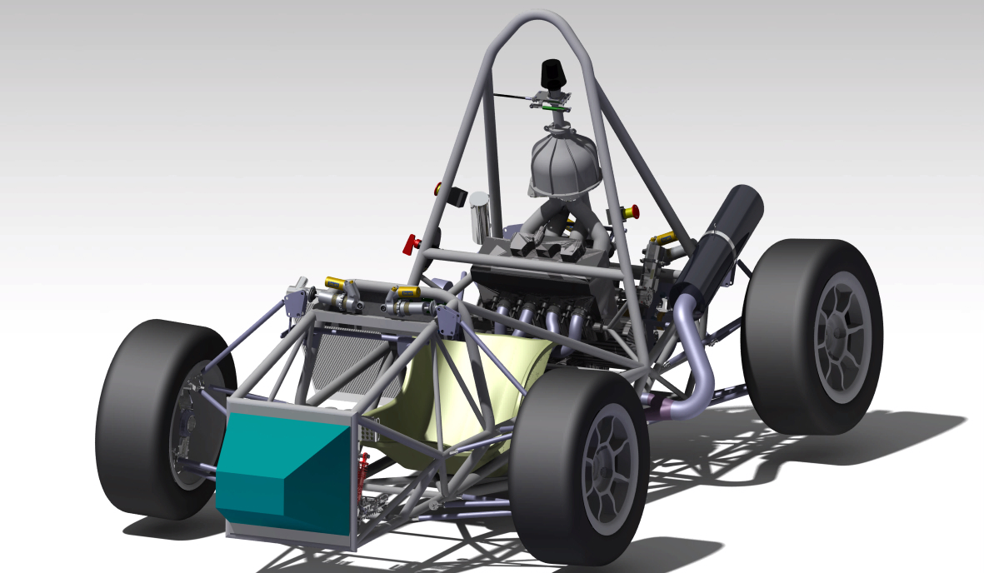
 | Version : | v1.6
 | Date : | 2019-01-16

 | Abréviations :
 | PFFV : | Pièce Fonctionnelle, Fabricable et Vérifiée - (statiquement sur plan)
 | PFFVV : | Pièce Fonctionnelle, Fabricable, Vérifiée et Validée - (dynamiquement sur système sur banc)

Help
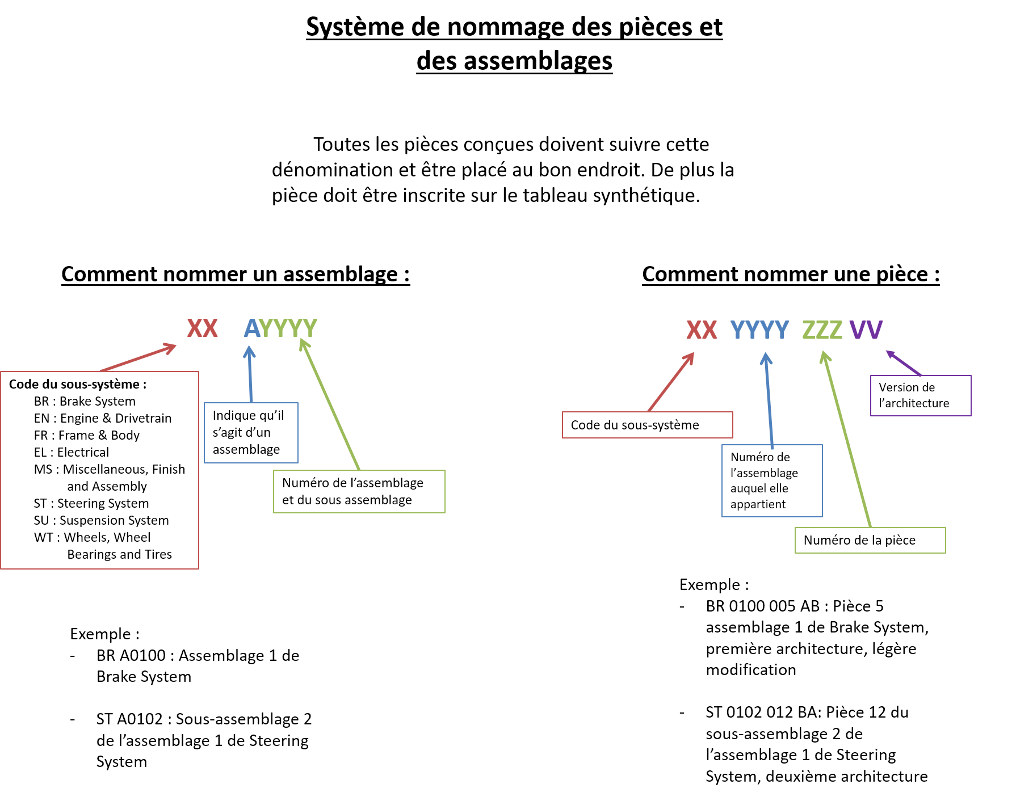
Cette classification est basée sur celle imposée par le cost

Comment remplir les différentes colonnes :

Asm | numéro de l'assemblage
Part # | numéro de la pièce
Component | nom de la pièce/assemblage
Description | petite description
version | version
date | date de la dernière modification
Etat | Différentes possibilitées :
 | En cours de design : | Design su CATIA et justification mécanique
 | Design terminé : | Pièce terminé sous CATIA
 | Devis effectué : | Prise de contact avec fournisseur et devis envoyé
 | Commande lancée : | Devis transmis au directeur financier
 | Fabrication : | Pièce en cours de fabrication
 | Livraison : | Pièce en cours de livraison
 | Reçu : | Pièce reçue
 | Intégré : | Pièce intégré
Dessin Technique | la mise en plan a été faite
Vérification dessin | Le dessin a été vérifié par une autre prsonne que le concepteur
Cost | La page du cost correspondant à la pièce est remplie
Prix | Prix de la pièce en €
Masse | Masse de la pièce (g)
Commentaire | Des remarques générales sur la pièce

L'appendix S-3 est fourni par la compétition, s'y référer pour avoir le nom des sous systèmes.

